Table 1
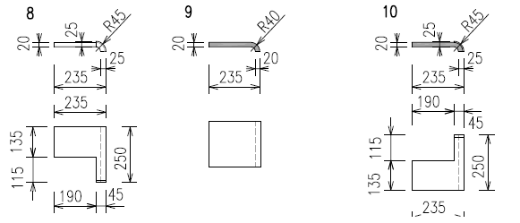
PŘÍZEMÍ
č. | popis | schema | š x v x tl. | KS | POZN
1 | PLOCHA obklad plocha |  | 390x115x15 | 55
2 | obklad roh |  | 385x195x15 205x195x15 180x195x15 105x195x15 70x1 95x15 | 2 12 17 8 7
3 | OKNO parapet přízemí |  | 390x140x20 390x150x20 | 9 6

4 | ostění okna ostění sloupku roleta |  | 120x195x15 | 60
5 | nadpraží okna |  | 390x110x15 | 15
6 | SLOUPEK čelo sloupku roleta |  | 145x195x15 | 17 | osekat čelo sloupku v ti. 20 mm
7 | koruna obkladu |  | 390x110x15 | 6
VYŠŠÍ PODLAŽÍ
č. | popis | schema |  | KS
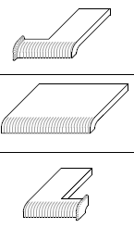
8 | PARAPET pravá dl. |  | 255x235x20 | 2
9 | středová dl. |  | 250x235 x20 | 3
10 | levá dl. |  | 255x2 35x20 | 2

 |  |  |  | 160

